State-transition
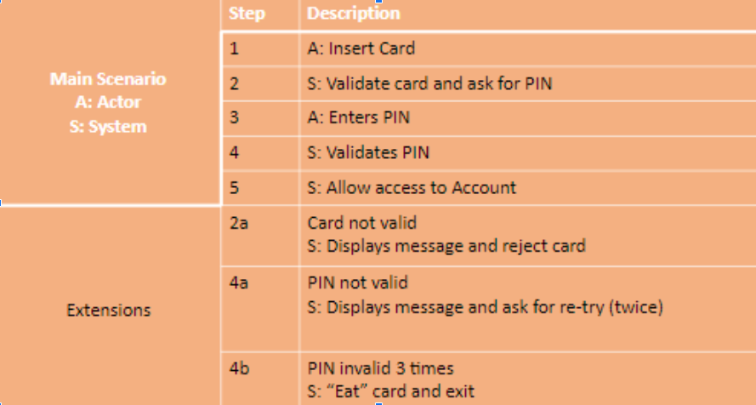 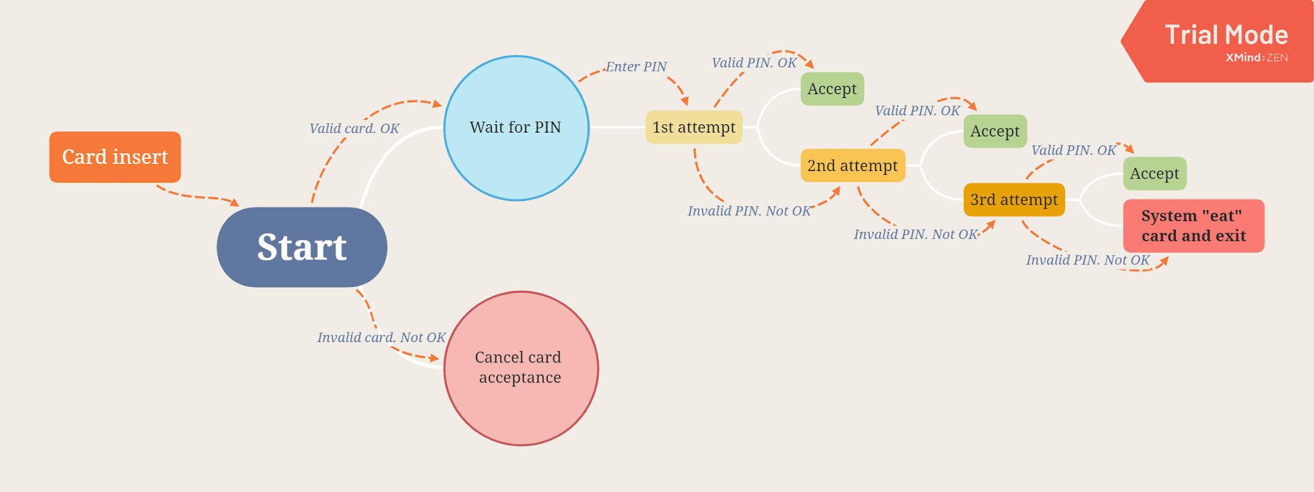

Test Case ID | Название Test Case | Шаги (Steps) | Ожидаемый Результат Expected Result | Status | Тестовые Данные Test Input/Test Data | Notes/ Comments

TC1 | The user enters the correct PIN code and gains access to Account . | 1. Insert a card. 2. Enter the correct PIN. 3. Press "Enter" | The system allows access to the account. Error not displayed. |  | PIN 123456 | See - link to bug
TC2 ??? | The user enters the invalid PIN code. | 1. Insert a card. 2. Enter the invalid PIN (example: 123455). 3. Press "Enter" | Error #1 displayed "Invalid PIN. Try again, please. You have two attempts."
TC3 | The user enters the correct PIN code (2nd attempt) and gains access to Account. | 1. Insert a card. 2. Enter the invalid PIN (example: 123455). 3. See error #1. 4. Enter the correct PIN. 5. Press "Enter" | 1. Error #1 displayed "Invalid PIN. Try again, please. You have two attempts." 2. The system allows access to the account. Error not displayed.
TC4 | The user enters the correct PIN code (3rd attempt) and gains access to Account. | 1. Insert a card. 2. Enter the invalid PIN (example: 123455). 3. See error #1. 4. Enter the invalid PIN (example: 123466). 5. See error #2. 6. Enter the correct PIN. 7. Press "Enter" | 1. Error #1 displayed "Invalid PIN. Try again, please. You have two attempts." 2. Error #2 displayed "Invalid PIN. Try again, please. You have one attempt." 3. The system allows access to the account. Error not displayed.
TC5 | The user enters the invalid PIN code 3rd time. | 1. Insert a card. 2. Enter the invalid PIN (example: 123455). 3. See error #1. 4. Enter the invalid PIN (example: 123466). 5. See error #2. 6. Enter the invalid PIN (example: 123466). 7. Press "Enter". | 1. Error #1 displayed "Invalid PIN. Try again, please. You have two attempts." 2. Error #2 displayed "Invalid PIN. Try again, please. You have one attempt." 3. Error #3 displayed "Invalid PIN. You have nо more attempts." 4. The system "eats" card and exit.
TC6 | The user inserts an invalid card. | 1. Insert the invalid card. | Error displayed "Invalid card"

